SHIFTS
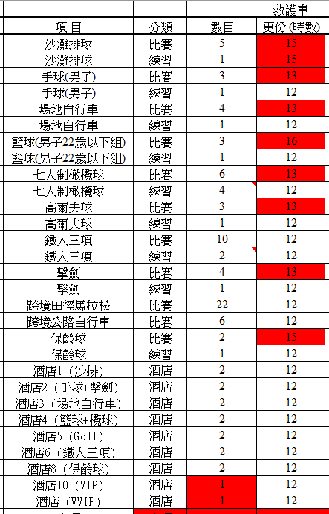
Shift | Type | Flexible | Working_Hour | Working_Hour_Delta
Dv | D | FALSE | 15 | 0
Dh | D | FALSE | 13 | 0
Dtc | D | FALSE | 13 | 0
Db | D | FALSE | 16 | 0
D7 | D | FALSE | 13 | 0
Dg | D | FALSE | 13 | 0
Dtri | D | FALSE | 12 | 0
Df | D | FALSE | 13 | 0
CrM | D | FALSE | 12 | 0
CrC | D | FALSE | 12 | 0
H | N | TRUE | 12 | 4
N | N | TRUE | 12 | 4
Tv | D | FALSE | 15 | 0
Th | D | FALSE | 12 | 0
Ttc | D | FALSE | 12 | 0
Tb | D | FALSE | 12 | 0
T7 | D | FALSE | 12 | 0
Tg | D | FALSE | 12 | 0
Ttri | D | FALSE | 12 | 0
Tf | D | FALSE | 12 | 0
Hb | N | TRUE | 12 | 0
Hg | N | TRUE | 12 | 0
Hhf | N | TRUE | 12 | 0
Htc | N | TRUE | 12 | 0
Htri | N | TRUE | 12 | 0
Hv | N | TRUE | 12 | 0
Hvip | N | TRUE | 12 | 4
Hvip2 | N | TRUE | 12 | 4
Nb | N | TRUE | 12 | 0
Ng | N | TRUE | 12 | 0
Nhf | N | TRUE | 12 | 0
Ntc | N | TRUE | 12 | 0
Ntri | N | TRUE | 12 | 0
Nv | N | TRUE | 12 | 0
Nvip | N | TRUE | 12 | 0
Nvip2 | N | TRUE | 12 | 0

